スポンサー公告
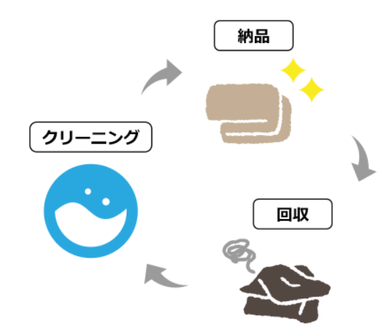
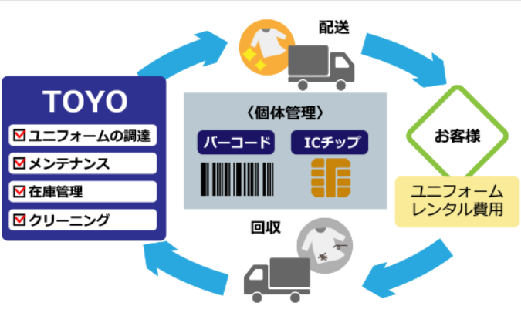
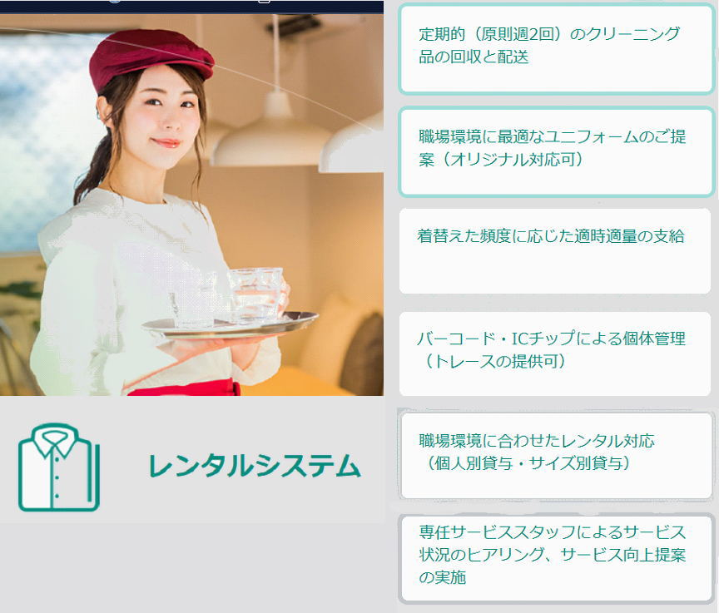

お電話まってます

23 ノロウイルス関連情報
ノロウイルス指数平年同等 散発事故発生 |  |  |  |  |  |  |  | 出典:東京都感染症情報センター
 |  |  |  |  |  |  |  | （最近５年間の週値の比較） ノロウイルスの感染周期は4年ですね 前回は2018年

東京都は レベル 2 全国平均 (レベル2) 6.29

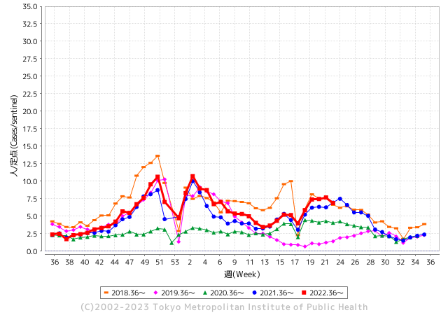
散発事故事例の報告例年より増加している。

 |  |  |  |  |  |  |  |  |  |  |  | レベル5

 |  |  |  |  |  |  |  |  |  |  |  | レベル4

 |  |  |  |  |  |  |  |  |  |  |  | レベル3

 |  |  |  |  |  |  |  |  |  |  |  | レベル2
GⅡ 22週 0例 |  |  |  |  | GⅡ 23週 0例 |  |  |  |  |  |  | レベル1
地方衛生研究所情報 |  |  | 傾向 |  | 出典：地方衛生研究所ネットワーク
★数年間で二番目に高い比率でノロウイルスが流行 |  |  |  |  |  |  |  | http://idsc.tokyo-eiken.go.jp/diseases/gastro/gastro/
 |  |  |  | 流行警報 | 警戒警報
 | 2023-06-18 |  | 低散発 | 定点観測値 |  | ▲:減少 | 今週のニュース（Noroｖｉｒｕｓ） (6/12-6/18)
先週
今週
都道府県名 | 流行 ☆増加 ★減少☆★1つで約1ポイント |  |  | 2023/22週 | 2023/23週 | 対前週 | 大量発症事故（業種／内容） 今週 , 先週 |  |  |  | ニュースソース | 日時
北海道 | ☆ |  |  | 3.3 | 3.7 | 0.40 | 旭川市の小学校と保育所で、ノロウイルスによる集団感染が発生し、乳幼児や児童など合わせて４４人が、下痢やおう吐などの症状を訴えていたことが分かりました。 旭川市保健所によりますと、市内の小学校では、今月５日からきのうまでに児童２４人と職員１人の合わせて２５人が下痢やおう吐などの症状を訴えました。 |  |  |  | STVニュース | 2023-06-13 | 北海道
青森県 | ☆☆ |  |  | 2.53 | 3.92 | 1.39 |  |  |  |  |  |  | 青森県
岩手県 | ☆ |  |  | 5.65 | 6.08 | 0.43 |  |  |  |  |  |  | 岩手県
宮城県 | ★ |  |  | 5.69 | 5.49 | ▲ 0.20 |  |  |  |  |  |  | 宮城県
秋田県 | ☆ |  |  | 2.65 | 2.74 | 0.09 |  |  |  |  |  |  | 秋田県
山形県 | ☆☆ |  |  | 5.29 | 7.14 | 1.85 |  |  |  |  |  |  | 山形県
福島県 | ☆ |  |  | 3.24 | 3.45 | 0.21 | 「 ６月10日に友人３人と市内商業施設を利用し、うち２名が、当該施設内にある魚介類販売店で販売し提供された生かきを喫食したところ、２名とも嘔吐、下痢、発熱等の症状を呈した。」との通報を受け直ちに調査を開始しました。調査の結果、発症状況及び喫食状況などの疫学的調査並びに微生物学的検査により、次の事項が判明したことから、本件を当該施設において販売し提供された生かきを原因とする食事を原因とする食中毒と断定しました。 |  |  |  | いわき市公表 | 2023-06-17 | 福島県
茨城県 | ★ |  |  | 5.56 | 5.2 | ▲ 0.36 |  |  |  |  |  |  | 茨城県
栃木県 | ☆ |  |  | 2 | 2.17 | 0.17 |  |  |  |  |  |  | 栃木県
群馬県 | - |  |  | 6.59 | 6.59 | 0.00 |  |  |  |  |  |  | 群馬県
埼玉県 | ★ |  |  | 10.18 | 9.2 | ▲ 0.98 |  |  |  |  |  |  | 埼玉県
千葉県 | ★ |  |  | 8.21 | 7.98 | ▲ 0.23 |  |  |  |  |  |  | 千葉県
東京都 | ★ |  |  | 7.68 | 6.89 | ▲ 0.79 |  |  |  |  |  |  | 東京都
神奈川県 | ★ |  |  | 7 | 6.52 | ▲ 0.48 |  |  |  |  |  |  | 神奈川県
新潟県 | ★ |  |  | 6.69 | 5.56 | ▲ 1.13 |  |  |  |  |  |  | 新潟県
富山県 | ★★★ |  |  | 10.59 | 6.97 | ▲ 3.62 |  |  |  |  |  |  | 富山県
石川県 | ★ |  |  | 8.28 | 6.93 | ▲ 1.35 |  |  |  |  |  |  | 石川県
福井県 | ☆ |  |  | 5.72 | 5.76 | 0.04 |  |  |  |  |  |  | 福井県
山梨県 | ☆ |  |  | 5.25 | 5.83 | 0.58 |  |  |  |  |  |  | 山梨県
長野県 | ☆☆ |  |  | 8.39 | 10.17 | 1.78 |  |  |  |  |  |  | 長野県
岐阜県 | ☆ |  |  | 6.98 | 7 | 0.02 |  |  |  |  |  |  | 岐阜県
静岡県 | ☆ |  |  | 5.84 | 6.27 | 0.43 |  |  |  |  |  |  | 静岡県
愛知県 | ★ |  |  | 8 | 6.77 | ▲ 1.23 | 愛知県によりますと、小牧市岩崎の焼肉店「焼肉ハウス牛わか」で6月10日、食事をした客のうち18歳から67歳の男女11人が下痢や嘔吐などの症状を訴えました。 3日後の13日に客からの連絡を受けて春日井保健所が調べたところ、客2人と調理していたスタッフ3人のあわせて5人からノロウイルスが検出されたということです。 |  |  |  | 東海テレビ | 2023-06-16 | 愛知県
三重県 | ★ |  |  | 9.84 | 9 | ▲ 0.84 |  |  |  |  |  |  | 三重県
滋賀県 | ★ |  |  | 5.17 | 4.42 | ▲ 0.75 |  |  |  |  |  |  | 滋賀県
京都府 | ★ |  |  | 5.75 | 5.69 | ▲ 0.06 |  |  |  |  |  |  | 京都府
大阪府 | ★ |  |  | 5.58 | 4.74 | ▲ 0.84 |  |  |  |  |  |  | 大阪府
兵庫県 | ★ |  |  | 7.41 | 7.13 | ▲ 0.28 |  |  |  |  |  |  | 兵庫県
奈良県 | ★★ |  |  | 6.94 | 5 | ▲ 1.94 |  |  |  |  |  |  | 奈良県
和歌山県 | ★ |  |  | 4.57 | 4.53 | ▲ 0.04 |  |  |  |  |  |  | 和歌山県
鳥取県 | ★ |  |  | 8.05 | 6.79 | ▲ 1.26 |  |  |  |  |  |  | 鳥取県
島根県 | ★ |  |  | 6.09 | 5.35 | ▲ 0.74 |  |  |  |  |  |  | 島根県
岡山県 | ☆ |  |  | 6.28 | 6.37 | 0.09 | 岡山市は9日、平島小で感染性胃腸炎が発生したと発表した。1年生1クラスの5人が嘔吐（おうと）や腹痛の症状を訴えた。重症者はいない。9日に学級閉鎖した。 |  |  |  | 山陽新聞 | 2023-06-09 | 岡山県
広島県 | ☆ |  |  | 5.21 | 5.79 | 0.58 |  |  |  |  |  |  | 広島県
山口県 | ☆☆ |  |  | 5.79 | 7.3 | 1.51 |  |  |  |  |  |  | 山口県
徳島県 | ☆ |  |  | 3.74 | 3.87 | 0.13 |  |  |  |  |  |  | 徳島県
香川県 | ★ |  |  | 8.25 | 7.68 | ▲ 0.57 |  |  |  |  |  |  | 香川県
愛媛県 | ★ |  |  | 9.27 | 8.22 | ▲ 1.05 |  |  |  |  |  |  | 愛媛県
高知県 | ★ |  |  | 2.65 | 2.08 | ▲ 0.57 |  |  |  |  |  |  | 高知県
福岡県 | ★ |  |  | 7.15 | 6.97 | ▲ 0.18 |  |  |  |  |  |  | 福岡県
佐賀県 | ★ |  |  | 3.22 | 2.52 | ▲ 0.70 |  |  |  |  |  |  | 佐賀県
長崎県 | ★ |  |  | 3.7 | 2.86 | ▲ 0.84 |  |  |  |  |  |  | 長崎県
熊本県 | ☆☆ |  |  | 8.76 | 10.9 | 2.14 |  |  |  |  |  |  | 熊本県
大分県 | ★ |  |  | 12.31 | 10.92 | ▲ 1.39 |  |  |  |  |  |  | 大分県
宮崎県 | ★ |  |  | 7.61 | 6.83 | ▲ 0.78 |  |  |  |  |  |  | 宮崎県
鹿児島県 | ★★ |  |  | 6.49 | 5.09 | ▲ 1.40 |  |  |  |  |  |  | 鹿児島県
沖縄県 | ☆ |  |  | 3.13 | 3.32 | 0.19 |  |  |  |  |  |  | 沖縄県
全国 | ★ |  |  | 6.63 | 6.29 | ▲ 0.34
 |  |  |  |  |  |  |  |  |  |  | 3 | 3
 |  |  |  | 今週 |  |  | 管理レベル「2」
 |  | 先週に比べて全国平均は |  |  |  | 6.29 | ：先週より | ▲ 0.34
 |  | 東京都は |  |  |  | 6.89 | ：先週より | ▲ 0.79
 |  | 最高指数は |  |  | 大分県 | 10.92 | 全国で10.00を超える都道府県数は |  | 3ヶ所 | 増減 | 0

2 | 9-10月、4月以降 施設の所在市町村で流行・ 食中毒が報告される 定点観測値が5.00前後 |  |  |  |  | 【情報共有】 週間・情報収集/情報は毎週確認する 【常設】 嘔吐物処理セットの配備 【体調管理】従業員の健康状況を徹底し、不良者は調理・加工ラインより外す

23 感染症統計
届出感染症 第三類 腸管出血性大腸菌 |  |  |  |  |  |  |  |  |  |  |  |  |  | 届出感染症 第三類 細菌性赤痢菌
全国 報告数推移 医療機関からの届出数 |  |  |  |  |  |  |  |  |  |  |  |  |  | 全国 報告数推移 届出患者数（人）
 | 1月 | 2月 | 3月 | 4月 | 5月 | 6月 | 7月 | 8月 | 9月 | 10月 | 11月 | 12月 | 合計 |  | 1月 | 2月 | 3月 | 4月 | 5月 | 6月 | 7月 | 8月 | 9月 | 10月 | 11月 | 12月 | 合計
12-21年月平均 | 68 | 56 | 67 | 103 | 188 | 385 | 615 | 875 | 565 | 364 | 207 | 135 | 3,640 | 12-21年月平均 | 8 | 9 | 13 | 7 | 9 | 9 | 8 | 12 | 10 | 20 | 12 | 12 | 131
 |  |  |  |  |  | 今週 |  |  |  |  |  |  |  |  |  |  |  |  |  | 今週
 |  |  |  |  |  | 80 |  |  |  |  |  |  |  |  |  |  |  |  |  | 0
2023年 | 82 | 62 | 99 | 112 | 223 | 157 |  |  |  |  |  |  |  | 2023年 | 1 | 1 | 4 | 2 | 2 | 2
2022年 | 81 | 39 | 72 | 89 | 258 | 416 | 554 | 568 | 578 | 337 | 169 | 168 | 3,329 | 2022年 | 0 | 5 | 4 | 1 | 1 | 1 | 1 | 1 | 0 | 0 | 0 | 2 | 16
2021年 | 81 | 48 | 71 | 128 | 171 | 350 | 569 | 553 | 458 | 306 | 220 | 229 | 3,184 | 2021年 | 1 | 2 | 1 | 0 | 0 | 0 | 1 | 1 | 0 | 1 | 0 | 0 | 7
2020年 | 112 | 85 | 60 | 97 | 95 | 305 | 544 | 449 | 475 | 505 | 219 | 98 | 3,044 | 2020年 | 16 | 1 | 19 | 3 | 13 | 1 | 2 | 2 | 0 | 24 | 4 | 2 | 87
2019年 | 84 | 100 | 77 | 80 | 236 | 438 | 631 | 752 | 523 | 427 | 253 | 136 | 3,737 | 2019年 | 7 | 7 | 13 | 3 | 8 | 11 | 5 | 11 | 9 | 9 | 20 | 37 | 140
2018年10月3日、山梨県内の宿坊を利用した2グループ42名が赤痢にかかりました。使用水や従事者からは赤痢菌が検出されておらず現在のところ感染源は不明です。
2018年 | 41 | 44 | 67 | 103 | 311 | 415 | 539 | 1,165 | 534 | 297 | 205 | 92 | 3,813 | 2018年 | 9 | 22 | 18 | 9 | 21 | 14 | 6 | 13 | 7 | 81 | 31 | 37 | 268
埼玉県と群馬県の総菜店で販売されたポテトサラダを食べた人が腸管出血性大腸菌O157に感染した、という集団食中毒に関するニュースが2017年8月21日以降、新聞やテレビで取り上げられました。
2017年 | 57 | 35 | 95 | 112 | 131 | 340 | 483 | 1339 | 614 | 349 | 236 | 68 | 3,859 | 2017年 | 19 | 12 | 8 | 12 | 7 | 15 | 16 | 12 | 16 | 6 | 12 | 6 | 141
2016年 | 68 | 42 | 44 | 75 | 135 | 448 | 507 | 808 | 795 | 313 | 246 | 143 | 3,624 | 2016年 | 9 | 16 | 12 | 6 | 7 | 14 | 9 | 14 | 9 | 9 | 8 | 7 | 120
2011年8月に外食チェーン店が原因とされた赤痢菌Shigella sonneiの広域集団感染事例が青森県、宮城県、山形県、福島県において発生した。本事例は、それとほぼ同時期に発生しておりその関連性が強く疑われた事例である。
※2023年 第23週（6/5～6/11） 現在 |  |  |  |  |  |  |  |  |  |  |  |  |  | ※2023年 第23週（6/5～6/11） 現在

 | 腸管出血性大腸菌 |  | やや多い |  |  |  |  |  |  |  |  |  |  |  | 赤痢 | 非常に少ない
Ｈ２９／８月は非常に多かった

細菌性赤痢菌
 | 2023年 | 2022年 | 2021年 | 2020年 | 2019年 | 2018年 | 2017年 | 2016年
 | 1 | 0 | 1 | 16 | 7 | 9 | 19 | 9
 | 1 | 5 | 2 | 1 | 7 | 22 | 12 | 16
 | 4 | 4 | 1 | 19 | 13 | 18 | 8 | 12
 | 2 | 1 | 0 | 3 | 3 | 9 | 12 | 6
 | 2 | 1 | 0 | 13 | 8 | 21 | 7 | 7
 | 2 | 1 | 0 | 1 | 11 | 14 | 15 | 14
 |  | 1 | 1 | 2 | 5 | 6 | 16 | 9
 |  | 1 | 1 | 2 | 11 | 13 | 12 | 14
 |  | 0 | 0 | 0 | 9 | 7 | 16 | 9
 |  | 0 | 1 | 24 | 9 | 81 | 6 | 9
 |  | 0 | 0 | 4 | 20 | 31 | 12 | 8
 |  | 2 | 0 | 2 | 37 | 37 | 6 | 7
腸管出血性大腸菌
 | 2023年 | 2022年 | 2021年 | 2020年 | 2019年 | 2018年 | 2017年 | 2016年 | 2015年
 | 82 | 81 | 81 | 112 | 84 | 41 | 57 | 68
 | 62 | 39 | 48 | 85 | 100 | 44 | 35 | 42
 | 99 | 72 | 71 | 60 | 77 | 67 | 95 | 44
 | 112 | 89 | 128 | 97 | 80 | 103 | 112 | 75
 | 223 | 258 | 171 | 95 | 236 | 311 | 131 | 135
 | 157 | 416 | 350 | 305 | 438 | 415 | 340 | 448
 |  | 554 | 569 | 544 | 631 | 539 | 483 | 507
 |  | 568 | 553 | 449 | 752 | 1,165 | 1,339 | 808
 |  | 578 | 458 | 475 | 523 | 534 | 614 | 795
 |  | 337 | 306 | 505 | 427 | 297 | 349 | 313
 |  | 169 | 220 | 219 | 253 | 205 | 236 | 246
 |  | 168 | 229 | 98 | 136 | 92 | 68 | 143

※2023年 第11週（3/13～3/19） 現在

 |  |  |  |  |  |  |  |  |  |  |  |  |  |  | 腸管系感染症は新型コロナウイルス予防の手洗い、手指消毒で
 |  |  |  |  |  |  |  |  |  |  |  |  |  |  | 圧倒的に感染防御できている

